参考資料
 |  |  |  |  |  | 【参考資料】
重大な事故等につながる恐れのある事項と対応方法の一覧

本資料は、「建築基準法（以下、「法」という。）」及び「京都市屋外広告物等に関する条例（以下、「条例」という。）」の点検において、要是正項目等になり得るもののうち、重 大な事故等につながる恐れのある事項を一覧にしたものである。 点検委託において、これらの事項の有無を確認し、抽出するための参考資料として位置づけており、施設所管部署が、被害をイメージし、応急措置など、速やかな対応をす るための資料としての活用も想定し作成している。 一覧に記載されている事項が確認された場合は、重大な事故が発生し得ることから、速やかに応急措置等の対応を行うことが肝要である。 また、要是正項目は、把握した箇所に限定される。把握できた箇所以外についても同様の事象が発生している可能性があることから、施設全体の危険性を把握するため、 別途、詳細調査を行うことが必要である。 なお、本資料に記載している事項は一例であり、網羅されているものではなく、重大な事故等につながる恐れがあると考えられる事項は同様に抽出し、対応が必要である。

種別 |  | 点検項目 | 指摘内容 | 被害想定 | ソフト面での応急措置 | 修繕工事（応急措置含む）
法第１２条第２項（建築物） | 敷地及び地盤 | 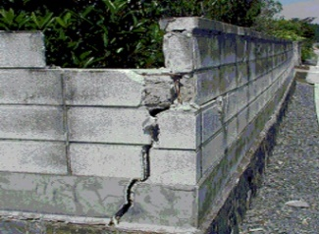 【塀】 | ・ひび割れが多数見られる ・傾斜している ・破損している個所がある | ・塀の転倒により歩行者が下敷きになる恐れがある | ・塀が転倒する恐れがある範囲を立入禁止とする | ・塀の撤去及び必要に応じて新設する
 |  | 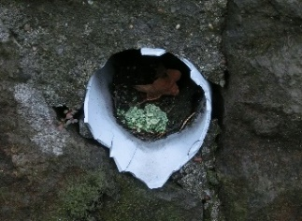 【擁壁】 | ・ひび割れが発生している ・傾斜している ・破損している個所がある ・水抜きパイプが３㎡以内ごとに１か所以上設けられていない ・水抜きパイプが詰まっている | ・擁壁の崩落により、歩行者が生き埋めになる恐れがある | ・擁壁が倒壊する恐れがある範囲を立入禁止とする ・水抜きパイプを清掃する | ・擁壁を修繕する
H
H/2
:指摘箇所
 | 建築物の外部 |  【外壁：躯体・外装仕上げ材等】 | ・躯体又は外装材にひび割れが見られる ・躯体又は外装材が欠損及び剥落している ・鋼材全面に錆が発生している | ・躯体又は外装材が剥落し歩行者の頭部等に落下し、重大な人身事故の恐れがある | ・当該壁面の前面かつ当該指摘箇所の高さの概ね２分の１の水平面内を立入禁止とする | ・外装材等を修繕する ・落下しそうな外装材等を除去し、雨漏れ対策としてシート等で覆う ・施設運営上止むをえず通行する必要のある部分に落下物防御施設（仮設足場等）を設置する
H
H/2
:指摘箇所
 |  | 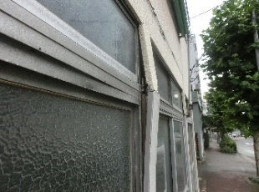 【外壁：窓サッシ等】 | ・サッシが変形している ・劣化により錆が発生している ・ビスが緩んでいる | ・サッシ、ガラス、部品が歩行者の頭部等に落下し、重大な人身事故の恐れがある | ・当該窓を使用禁止にする ・当該壁面の前面かつ当該指摘箇所の高さの概ね２分の１の水平面内を立入禁止とする | ・サッシを取替える ・施設運営上止むをえず通行する必要のある部分に落下物防御施設（仮設足場等）を設置する
 |  | 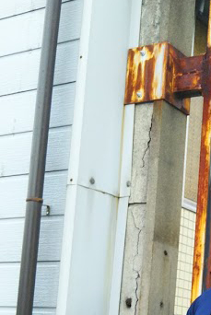 【外壁：広告板、空調室外機等】 | ・電線にゆるみや断線が見られる ・本体及び支持部材等に変形、損傷、錆、腐食が見られる ・傾きが見られる ・照明装置が点灯しない ・基礎にひび割れが見られる | ・電線が垂下がり、歩行者に接触し、感電事故の恐れがある ・部品等が歩行者の頭部等に落下し、重大な人身事故につながる | ・ゆるみや断線が見られる電線に触れられないよう周囲を立入禁止とする ・広告板等が落下又は転倒する恐れがある範囲を立入禁止とする | ・撤去及び必要に応じて新設する ・施設運営上止むをえず通行する必要のある部分に落下物防御施設（仮設足場等）を設置する
 | 屋上及び屋根 | 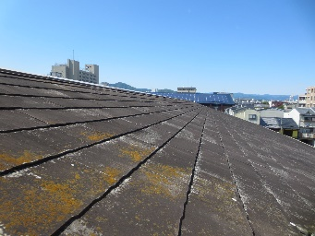 【屋根】 | ・瓦等に割れが見られる ・緊結金物に著しい腐食が見られる | ・瓦等が歩行者の頭部等に落下し、重大な人身事故の恐れがある | ・建物周囲を立入禁止とする | ・瓦等を葺き替える ・落下しそうな瓦等を撤去し、雨漏れ対策としてシート等で覆う ・施設運営上止むをえず通行する必要のある部分に落下物防御施設（仮設足場等）を設置する
 |  | 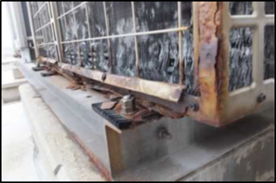 【機器及び工作物】 | ・本体及び支持部材に変形、損傷、錆、腐食が見られる | ・部品等が歩行者の頭部等に落下し、重大な人身事故の恐れがある | ・機器及び工作物が落下又は転倒する恐れがある範囲を立入禁止とする | ・撤去及び必要に応じて新設する ・施設運営上止むをえず通行する必要のある部分に落下物防御施設（仮設足場等）を設置する
 | 建築物の内部 | 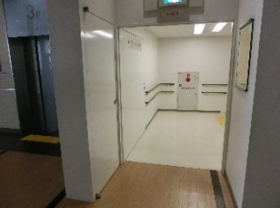 【防火区画】 | ・内装材が不燃材料でない ・防火戸が設置されていない | ・火災時に上階へ炎が延焼し、重大な人身事故の恐れがある ・火災時に煙が建物内に蔓延し、一酸化炭素中毒による重大な人身事故の恐れがある ・避難階段が炎や煙で使用できず、建物内に取り残される恐れがある | ・迅速に避難できるよう各部屋等に避難経路図を掲示する | ・内装材を不燃材料に修繕する ・防火戸を新設する ・不適切な内装材を撤去する（既存躯体がRC造の場合に限る）
 |  | 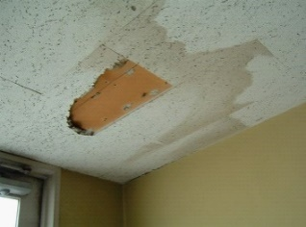 【天井】 | ・天井材に大きなたわみが見られる ・天井材の一部が落下している ・天井材に損傷が見られる ・天井下地材の外れ、ゆるみが見られる | ・施設利用者の頭部に天井材が落下し、重大な人身事故の恐れがある | ・当該室又は、周囲を立入禁止とする | ・天井材又は下地材を修繕する ・天井（下地材共）を撤去する
 |  | 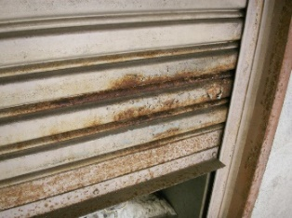 【防火設備】 | ・随時閉鎖式防火戸がヒューズ式になっている ・くぐり戸が無い ・くぐり戸が避難方向と逆向きに開く ・完全に閉鎖しない ・物品等が放置され、閉鎖又は作動の支障となっている | ・火災時に炎や煙が建物内に蔓延し、重大な人身事故の恐れがある ・火災時にスムーズに避難ができず、逃げ遅れる恐れがある | ・放置している物品等を移動させる ・迅速に避難できるよう各部屋等に避難経路図を掲示する | ・防火設備を修繕又は取替える
法第１２条第２項（建築物） | 建築物の内部 | 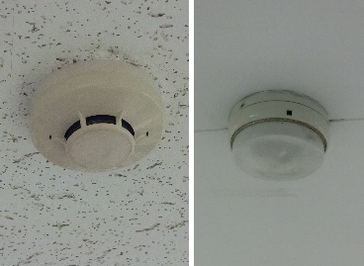 【警報設備】 | ・設計図書に記載されている箇所に設置されていない ・周辺に作動障害となる照明機器等がある ・感知器等が変形している | ・火災時に防火扉や消火設備が作動せず、炎や煙が建物内に蔓延し、重大な人身事故の恐れがある ・火災時に作動せず、逃げ遅れる恐れがある | ・迅速に避難できるよう各部屋等に避難経路図を掲示する ・警報設備の作動しない部屋を使用禁止とする | ・適切な位置に警報設備を設置する ・作動障害となる照明機器等を撤去する ・不良箇所を修繕する
 | 避難施設等 | 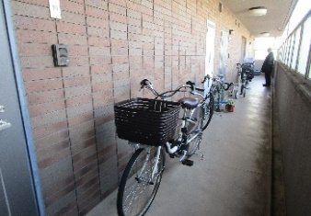 【避難通路・廊下】 | ・部屋を間仕切りしたため、歩行距離や幅員が不適合となっている ・避難通路に物品等が放置されており、幅員が不足している | ・発災時に避難に時間がかかり、逃げ遅れる恐れがある | ・迅速に避難できるよう各部屋等に避難経路図を掲示する ・放置している物品等を移動させる | ・適切な歩行距離や幅員とするため、間仕切りを撤去する
 |  | 【出入口】 | ・扉前に物品等が放置されており、出口幅の不足や、使用できなくなっている ・出口が鍵なしでは開錠できない錠で施錠されており、発災時に容易に解錠できない | ・発災時に避難ができず、逃げ遅れる恐れがある | ・放置している物品等を移動させる | ・出口の錠を発災時に容易に解錠できる錠に取り換える
H
H/2
:指摘箇所
 |  | 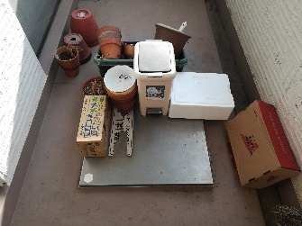 【避難上有効なバルコニー】 | ・バルコニーを居室に改造している ・手摺が損傷・劣化している ・物品等が放置されており、避難上有効な状態でない ・避難ハッチが開閉できない | ・発災時にバルコニーが使用できず、逃げ遅れる恐れがある ・手摺を使用した際に手摺と一緒に転落する恐れがある | ・放置している物品等を移動させる ・当該壁面の前面かつ当該指摘箇所の高さの概ね２分の１の水平面内を立入禁止とする | ・バルコニーを使用できるよう、居室部を撤去する ・手摺を修繕する ・施設運営上止むをえず通行する必要のある部分に落下物防御施設（仮設足場等）を設置する
 |  | 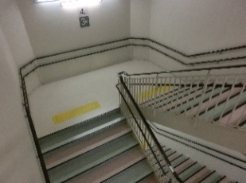 【階段】 | ・物品等が放置されており、避難上有効な状態でない | ・発災時に避難に時間がかかり、逃げ遅れる恐れがある | ・放置している物品等を移動させる | －
 |  | 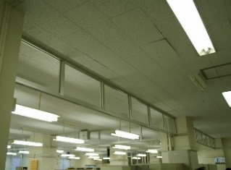 【排煙設備等：防煙壁】 | ・防煙垂れ壁や防煙区画の壁が撤去されている ・防煙垂れ壁が損傷している ・可動式防煙壁が作動しない | ・火災時に煙が蔓延することで、一酸化炭素中毒による重大な人身事故の恐れがある | ・迅速に避難できるよう各部屋等に避難経路図を掲示する | ・防煙垂れ壁等の防煙区画を修繕又は新設する
 |  | 【排煙設備等：排煙設備】 | ・排煙設備が作動しない ・手動開閉装置が損傷しており操作できない ・物品等により、操作盤や排煙口が塞がれている | ・火災時に排煙ができず、一酸化炭素中毒による重大な人身事故の恐れがある | ・居室の使用時は窓を開け換気を行う ・放置している物品等を移動させる | ・排煙設備を修繕する
 |  | 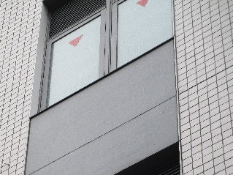 【その他の設備等：非常用の進入口等】 | ・非常用進入口に格子等が取り付けられ、進入ができない ・内側に物品等が放置され進入の障害となる ・進入口の表示がない | ・発災時の救助や消火活動が行えない恐れがある | ・放置している物品等を移動させる | ・非常用進入口に取り付けられた格子を撤去する ・進入口の表示を設置する
 |  | 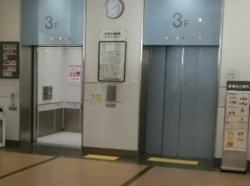 【その他の設備等：非常用エレベーター】 | ・乗降ロビーに間仕切りが設置され、面積が確保できていない ・乗降ロビーの出入口扉が防火戸になっていない ・乗降ロビーに物品等が放置されている ・排煙設備が作動しない | ・発災時の救助や消火活動が行えない恐れがある | ・放置している物品等を移動させる ・迅速に避難できるよう各部屋等に避難経路図を掲示する | ・間仕切りを撤去し面積を確保する ・防火戸を新設する ・排煙設備を改修する
 |  | 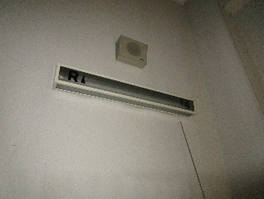 【その他の設備等：非常用の照明装置】 | ・非常用照明装置が撤去されている ・非常用照明装置のランプが外されている ・点灯しない ・物品等が照明の妨げとなっている | ・発災時に避難に時間がかかり、逃げ遅れる恐れがある | ・迅速に避難できるよう各部屋等に避難経路図を掲示する ・懐中電灯を各部屋などに設置しておく ・放置している物品等を移動させる ・ランプを設置する | ・非常用照明装置を修繕する
条例第１３条の２ （屋外広告物） |  | 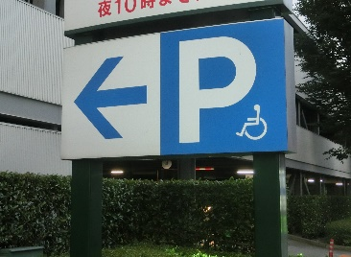 | ・電線にゆるみや断線が見られる ・本体及び支持部材等に変形、損傷、錆、腐食が見られる ・傾きが見られる ・照明装置が点灯しない ・基礎にひび割れが見られる | ・電線が垂下がり、歩行者に接触し、感電事故の恐れがある ・部品等が歩行者の頭部等に落下し、重大な人身事故につながる | ・ゆるみや断線が見られる電線に触れられないよう周囲を立入禁止とする ・広告板等が落下又は転倒する恐れがある範囲を立入禁止とする | ・撤去及び必要に応じて新設する ・施設運営上止むをえず通行する必要のある部分に落下物防御施設（仮設足場等）を設置する
法第１２条第４項（建築設備） | 換気設備及び 空気調和設備 | 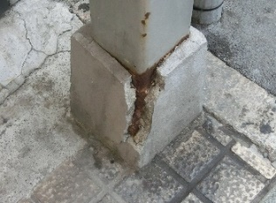 【設備機器全般】 | ・設備機器の基礎がき裂又は破損している | ・破損部分及び設備機器が落下又は転倒により歩行者が下敷きになる恐れがある | ・歩行者が通行する範囲を立入禁止とする ・設備機器が落下又は転倒する恐れがある範囲を立入禁止とする | ・撤去及び必要に応じて修繕する ・施設運営上止むをえず通行する必要のある部分に落下物防御施設（仮設足場等）を設置する ・破損した部品等がある場合は回収する
 |  | 【設備機器全般】 | ・設備機器本体及び支持部材に変形、損傷、錆、腐食が見られる | ・設備機器等が落下又は転倒により歩行者が下敷きになる恐れがある | ・歩行者が通行する範囲を立入禁止とする ・設備機器が落下又は転倒する恐れがある範囲を立入禁止とする | ・撤去及び必要に応じて修繕する ・施設運営上止むをえず通行する必要のある部分に落下物防御施設（仮設足場等）を設置する ・破損した部品等がある場合は回収する
 |  | 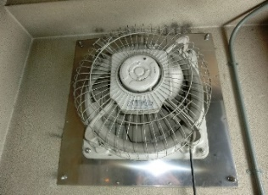 【換気扇】 | ・故障している ・調理室等の必要換気量を満足していない ・ダンパーが故障（常時閉鎖）している | ・換気できないことにより一酸化炭素中毒が発生し重大な人身事故の恐れがある | ・調理器具等を使用禁止とする | ・換気扇、ダンパーを修繕する
 |  | 【排気筒、排気フード及び煙突】 | ・腐食により孔が開き排気ガス等が漏れている | ・換気できないことにより一酸化炭素中毒が発生し重大な人身事故の恐れがある | ・設備機器を使用禁止とする | ・漏れている箇所を修繕する
:冷却塔
10m
10m
 |  | 【冷却塔】 | ・薬液注入装置が故障している | ・レジオネラ属菌の増殖によりレジオネラ症を発症する恐れがある | ・冷却塔運転時（冷房時）は10m以内を立入禁止とする ・冷却塔運転時（冷房時）は10m以内の外気取入口を塞ぎ、居室の窓等は閉める | ・冷却搭の清掃及び換水を実施する ・投入形式の薬剤を投入する
 | 排煙設備 | 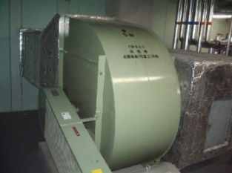 【排煙機】 | ・排煙機が故障している ・必要排煙風量を満足していない ・物品等により、排煙口が塞がれている | ・火災時に排煙できないことにより避難に支障をきたし、火災に巻き込まれ重大な人身事故の恐れがある | ・迅速に避難できるよう各部屋等に避難経路図を掲示する ・懐中電灯を各部屋などに設置しておく ・排煙口を塞いでいる物品等を移動させる | ・排煙機を修繕する
 | 非常用の照明装置 | 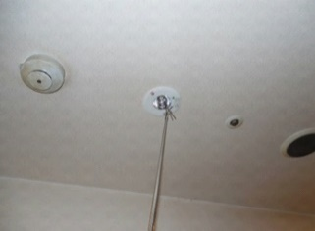 【非常照明】 | ・非常用照明装置が撤去されている ・非常用照明装置のランプが外されている ・点灯しない ・物品等が照明の妨げとなっている | ・発災時に避難に時間がかかり、逃げ遅れる恐れがある | ・迅速に避難できるよう各部屋等に避難経路図を掲示する ・懐中電灯を各部屋などに設置しておく ・放置している物品等を移動させる ・ランプを設置する | ・非常用照明装置を修繕する
 | 給水設備及び排水設備 | 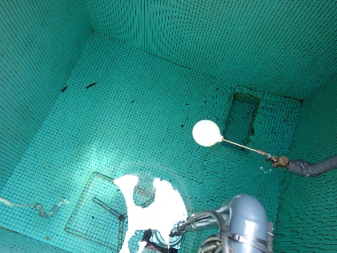 【飲料用給水タンク】 | ・防虫網が欠損している ・タンクが腐食又は欠損し漏水している ・内部に異物がある | ・昆虫、鼠等がタンク内に侵入すること及び内部に異物があることで水質が汚染され、食中毒が発生する恐れがある | ・飲料用として使用しない | ・防虫網を修繕する ・異物を回収する ・水質検査を実施する
 |  | 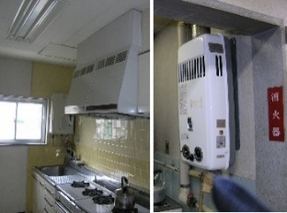 【ガス湯沸器】 | ・排気筒又は煙道が破損している | ・換気できないことにより一酸化炭素中毒が発生し重大な人身事故の恐れがある | ・ガス湯沸器を使用禁止とする | ・排気筒、煙道を修繕する
 |  | 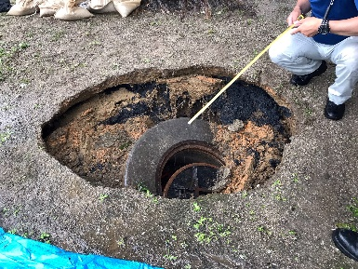 【マンホール】 | ・蓋が無い又は欠損している | ・マンホール内へ落下し重大な人身事故の恐れがある | ・板等で蓋をしたうえで、周囲を立入禁止とする | ・新たな蓋を設置する
 |  | 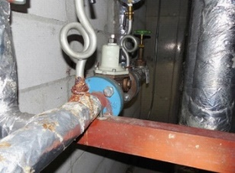 【各配管】 | ・配管に著しい腐食または漏水等がある | ・ガス管の場合、火災が発生する恐れがある ・給湯管の場合、熱湯が吹き出し、火傷の恐れがある | ・漏水等のある管が接続された設備機器を使用禁止とする | ・配管を修繕する
法第１２条第４項（防火設備） | 防火扉 防火シャッター 耐火ｸﾛｽｽｸﾘｰﾝ ドレンチャー等 | 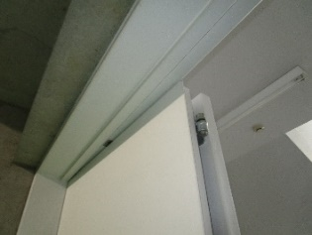 【防火扉】 | ・防火扉の軌跡の範囲内に物品等が放置されている ・金具の劣化等により、閉鎖しない ・枠と扉に隙間がある ・ぐらつき、緩み又は浮き等が発生している ・危害防止装置が未設置又は作動不良となっている | ・火災時防火扉が閉鎖せず、炎や煙が建物内に蔓延し、重大な人身事故の恐れがある ・閉鎖時に人が挟まれ、重大な人身事故の恐れがある | ・放置している物品等を移動させる ・迅速に避難できるよう各部屋等に避難経路図を掲示する | ・防火扉を撤去し、新設する ・不良箇所を修繕する ・劣化部の部品を交換する ・危害防止装置を設置又は修繕する
 |  |  【防火シャッター・耐火クロススクリーン】 | ・降下位置に物品等が放置されている ・ローラチェーンがボルトと干渉している ・シャッターやケース等に劣化等が見られる ・隙間が空いている ・危害防止装置が未設置又は作動不良となっている | ・火災時防火シャッターが閉鎖せず、炎や煙が建物内に蔓延し、重大な人身事故の恐れがある ・防火シャッターが急に降下し、施設利用者の頭部に落下し、重大な人身事故の恐れがある ・閉鎖時に人が挟まれ、重大な人身事故の恐れがある | ・放置している物品等を移動させる ・防火シャッター等を通らないように通行禁止にする ・迅速に避難できるよう各部屋等に避難経路図を掲示する | ・防火シャッター等を撤去し、新設する ・不良箇所を修繕する ・劣化部の部品を交換する ・危害防止装置を設置又は修繕する
 |  | 【ドレンチャー等】 | ・物品等が放置され、手動作動装置の操作に支障がある ・水幕形成の妨げとなる障害物が設けられている ・弁の開閉操作ができない ・スイッチが破損又は作動しない | ・火災時に必要な水幕が形成できず、炎や煙が建物内に蔓延し、重大な人身事故の恐れがある | ・放置している物品等を移動させる ・迅速に避難できるよう各部屋等に避難経路図を掲示する | ・不良箇所を修繕する
 |  | 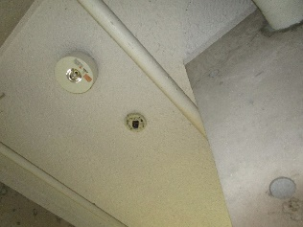 【連動機構：各感知器】 | ・機器が作動不良となっている | ・火災時防火扉が閉鎖せず、炎や煙が建物内に蔓延し、重大な人身事故の恐れがある | ・迅速に避難できるよう各部屋等に避難経路図を掲示する | ・不良箇所を修繕する
 |  | 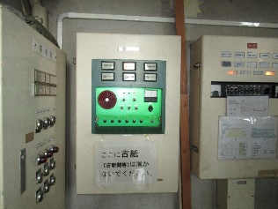 【連動機構：連動制御器等】 | ・連動制御機器が作動不良となっている ・温度ヒューズが切れている ・バッテリーの動作保証期限が切れている | ・火災時防火扉が閉鎖せず、炎や煙が建物内に蔓延し、重大な人身事故の恐れがある | ・迅速に避難できるよう各部屋等に避難経路図を掲示する | ・不良箇所を修繕する
 |  | 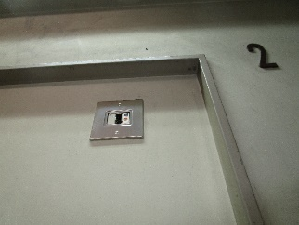 【連動機構：閉鎖装置・作動装置】 | ・機器が作動不良となっている | ・火災時防火扉が閉鎖せず、炎や煙が建物内に蔓延し、重大な人身事故の恐れがある | ・迅速に避難できるよう各部屋等に避難経路図を掲示する | ・不良箇所を修繕する
 |  | 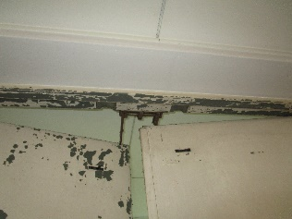 【総合的な作動の状況】 | ・完全に閉鎖しない ・閉鎖途中で停止した ・感知器等に連動して閉鎖しない | ・火災時に炎や煙が建物内に蔓延し、重大な人身事故の恐れがある ・火災時にスムーズに避難ができず、逃げ遅れる恐れがある | ・迅速に避難できるよう各部屋等に避難経路図を掲示する | ・防火設備を撤去し、新設する ・不良箇所を修繕する ・劣化部の部品を交換する
法第１２条第４項（昇降機） |  | 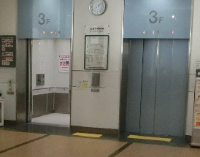 【エレベーター等】 | ・制御基板に絶縁不良が見られる ・巻上機のブレーキの保持力が不足している ・ロープに変形や摩耗が見られる ・その他、要是正の指摘があがる | ・制御装置が正常に動作せず、利用者が扉に挟まれ、重大な人身事故の恐れがある ・巻上機のブレーキが動作せず、エレベーターかごが躯体に衝突し、重大な人身事故の恐れがある ・ロープの切断により、エレベーターかごが落下し、重大な人身事故の恐れがある | ・当該昇降機の使用を停止する | ・不良箇所を修繕する ・劣化部の部品を交換する
※ 消防法等他法令の定期点検による要是正項目についても、適切に修繕工事を行うこと。

